Bilan aéraulique simplifié
 |  | Outil méthodologique de vérification* des bilans aérauliques pour des volumes unitaires sur la base de la ND 2137 Décret 2012-639 du 04 mai 2012 / Sous-section 3 |  |  |  |  |  | Débits à extraire | Débits extraits
(*) : Les résultats sont donnés à titre indicatif, il convient de les vérifer sur le chantier au préalable des travaux. |  |  |  |  |  |  | Débit minimal des sas de décontamination opérateurs (Ds) | 240
 |  |  |  |  |  |  | Débit minimal des sas de décontamination matériels (DsD) | 240
 | Bilan aéraulique étudié par : |  |  |  | Remplir uniquement les cases blanches |  | Débit des entrées d'air de compensation (Dec) | 3600
 |  |  |  |  |  |  | Débit des entrées d'air de compensation additionnelles (Dea) | 0
 | Nom de l'établissement en charge des travaux : |  |  |  |  |  | Débit des entrées d'air non maitrisées (Denm) | 300 | 0
 |  |  |  |  |  |  | Débit des entrées d'air additionnelles de réglages (ou de régulation) | 5000
 | Adresse du chantier : |  |  |  |  |  | Débit d'extraction avec filtres encrassés (Dext) |  | 4,800
 |  |  |  |  |  |  | Débit d'extraction complémentaire avec filtres neufs |  | 1,200
 | Date de la vérification du bilan aéraulique : |  |  | Remarques : |  |  | Débit des extracteurs de secours |  | 2,500

 | Date de commencement des travaux :

 | Etape n° 1 : Vérifier l'existence d'un schéma conceptuel du chantier sur le plan de retrait
 |  |  | FALSE | TRUE
 | Etape n° 2 : Vérifier que la zone à confiner a été délimitée avec l'implantation des sas et des extracteurs
 |  |  | FALSE | TRUE
 | Etape n° 3 : Vérifier que la zone confinée a été si nécessaire divisée en zones élémentaires (s'agissant d'un bilan aéraulique simplifié, le calcul ci-dessous est réalisé pour un volume unitaire)
 |  |  | FALSE | TRUE

 | Etape n° 4 : Calculer le volume de la zone élémentaire (V)

V = V₁ + V₂
V₁
V₂
 |  | Zone 1 | Zone 2 | Zone 3
 | Longueur (en m) | 5 | 5 | -
 | Largeur (en m) | 10 | 10 | -
 | Hauteur (en m) | 5 | 5 | -
 | Volume élémentaire (en m3) | 250 | 250 | -

 | Volume unitaire (V) = Vzone 1 + Vzone 2 + Vzone 3 | 500 | m3

 | On considère que le confinement est réalisable sans difficulté technique particulière

 | Etape n° 5 : Indiquer le niveau d'empoussièrement et le taux minimal de renouvellement d'air neuf (Y) précisés dans le PDRE

 | Niveau d'empoussièrement (ex : chantier test) | 1
 | Taux de renouvellement d'air (Y) | 6 | ren/h | OK | Pour le niveau d'empousièrement, le taux de renouvellement d'air doit être a minima de 6

 |  | Zone 1 | Zone 2 | Zone 3
 | Air neuf à introduire par zone | 1,500 | 1,500 | -
 |  |  |  |  |  |  |  |  |  | 630

 | Etape n°6 : Indiquer la valeur de dépression précisée dans le PDRE

 | Dépression à maintenir en fonctionnement normal | 20 | Pa | La valeur de dépression à indiquer est a minima de 10 Pa

 | Etape n° 7 : Déterminer les débits d'air neuf entrant par les sas de décontamination (Ds) et sas déchets (DsD)
 | Ds : Sas de décontamination pour les opérateurs
 | Nombre de personnes concernées par la décontamination** | 2 | un | Permet de calculer le besoin en eau pour les douches

 | Temps de douche (min) | 3 | min | Le temps de douche est a minima de 3 minutes (recommandé 5 min. dans le guide ED 6091 INRS) avec un volume d'eau par personne de 10 litres/min.
 | Volume d'eau par personne** (l/min) | 10 | l / min

^{Ds}
 |  | Zone 1 | Zone 2 | Zone 3
 | Nombre de sas de décontamination (ou tunnel) pour les opérateurs (un) | 1 | - | - | Comporte, a minima, 1 installation de décontamination composée d'au moins 3 compartiments dont 2 douches permettant d'assurer successivement la déconta. et la douche d'hygiène
 | Description des sas :
 | Nombre de compartiments (un) | 5 | 5 | 5
 | Largeur d'un compartiment (m) | 1 | 1 | 1 | Ajuster si besoin la largeur, la longueur et la hauteur du compartiment
 | Longueur d'un compartiment (m) | 1 | 1 | 1 | pour obtenir le bon débit Ds
 | Hauteur d'un compartiment (m) | 2 | 2 | 2
 | Besoin mini. en eau pour assurer la décontamination personnel ** (l) | 60 | - | -
 | Volume d'un compartiment (m3) | 2 | 2 | 2
 | Débit minimal (Ds = Z) (m3/h) | 240 | - | - | Débit sas = Volume d'1 compartiment * débit nominal de renouvellement d'air pendant 3 min
 | Si le débit mininal (Ds) calculé est anormalement différent du débit indiqué dans le bilan aéraulique, demander à l'entreprise les dimensions des sas, le temps de douche...

 | DsD : Sas de décontamination pour les déchets et/ou matériel

^{DsD}
 | Temps de douchage (min) | 3 | min

 |  | Zone 1 | Zone 2 | Zone 3
 | Nombre de sas (ou tunnel) (un) | - | 1 | -
 | Compartiment :
 | Nombre de compartiments (un) | 3 | 3 | 3
 | Largeur d'un compartiment (m) | 1 | 1 | 1 | Ajuster si besoin la largeur, la longueur et la hauteur du compartiment
 | Longueur d'un compartiment (m) | 1 | 1 | 1 | pour obtenir le bon débit DsD
 | Hauteur d'un compartiment (m) | 2 | 2 | 2
 | Volume d'un compartiment (m3) | 2.0 | 2.0 | 2.0
 | Débit minimal (DsD) (m3/h) | - | 240 | - | Débit sas = Volume d'1 compartiment * débit nominal de renouvellement d'air pendant 3 min
 | Si le débit mininal (DsD) calculé est anormalement différent du débit indiqué dans le bilan aéraulique, demander à l'entreprise les dimensions des sas, le temps de douche...

 | Etape n° 8 : Calculer le débit minimal d'air neuf (Dz) pour les entrées d'air de compensation nécessaire pour la zone élémentaire (sans le décit des sas)

 |  | Zone 1 | Zone 2 | Zone 3
 | Débit d'air de chaque zone (Dz) (m3/h) | 1,260 | 1,260 | - | Dz = (Volume de la zone * le taux de renouvellement de l'air) - débit des sas

 | Etape n° 9 : Déterminer le débit d'air neuf (Danf) pénétrant par une entrée d'air neuf de compensation pour la valeur de dépression de l'étape n°6

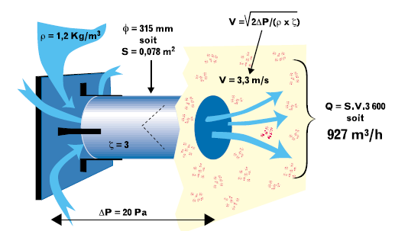
 | Type et dimension des entrées d'air de compensation : | 2 | - | Lors de travaux à l'humide, priviligier des entrées d'air à clapet. Les filtres papier ont tendance à se colmater (ou se détériorer) lors de la brumisation...
 | Largeur du filtre papier ou diamètre du cylindre | 0.305 | m | Surface filtre cylindrique : 0,073 m²
 | Longeur du filtre papier |  | m

 | Coefficient de calcul (K) ou pertes de charge (indiquée par le fournisseur sur la fiche technique de l'entrée d'air) | 3 | Si le bilan aéraulique n'indique pas le paramètre K, prendre pour : - une entrée carrée : 0,7 - un tube : 3.

 | Vitesse d'air calculée de passage ou relevée (Va) | 3.33 | m/s | Vitesse estimée pour un tube à 3,33 m/s

 | Débit d'air neuf | 876 | m3/h | Danf ou Q = Sentrées d'air * Va * 3600
 | Débit d'air neuf arrondi (Danf ou Q) | 900 | m3/h

 | Etape n° 10-a : Calcul automatique du nombre d'entrées d'air de compensation (Arrondi de Ec) nécessaires pour la zone élementaire

^{Dec}
 |  | Zone 1 | Zone 2 | Zone 3
 | Nombre d'entrées d'air de compensation (Ec) (un) | 1.4 | 1.4 | - | Ec = Débit d'air de la zone (DZ) / débit d'air pénétrant par un filtre d'entrée d'air
 | Nombre d'entrées d'air de compensation à prévoir par zone Arrondi de Ec (un) | 2 | 2 | -
 | Débit des entrées d'air de compensation/zone (Dec) (m3/h) | 1,800 | 1,800 | - | Dec = Débit d'air neuf (Q) * Nombre d'entrées d'air (Ec)
 | Débit global des entrées d'air de compensation (Dec) | 3,600 | m3/h

^{Dea}
 | Etape n° 10- b : Ajout d'entrées d'air de compensation additionnelles pour supprimer les zones mortes

 |  | Zone 1 | Zone 2 | Zone 3
 | Nombre d'entrée (s) d'air additionnelle (s) (un) | - | - | - | Peut être nécessaire d'en ajouter pour supprimer les zones mortes non maitrisées
 | Débit par zone des entrées d'air additionnelles (Dea) (m3/h) | - | - | - | Dea = Débit d'air neuf (Q) * Nombre d'entrées d'air additionnelles (Ea)
 | Débit global des entrées d'air additionnelles (Dea) | - | m3/h

^{DtEm}
 | Etape n° 11 : Calcul automatique des entrées d'air maitrisées (Dtem)

 | Débit total des entrées d'air maitrisées (DtEm) | 4,080 | m3/h | DtEm = Débit des entrées d'air de compensation (Dec) + Débits des sas de décontamination pour les salariés (Ds) et déchets (DsD) + Débits des entrées d'air additionnelles (Dea)

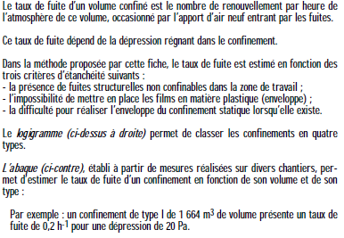
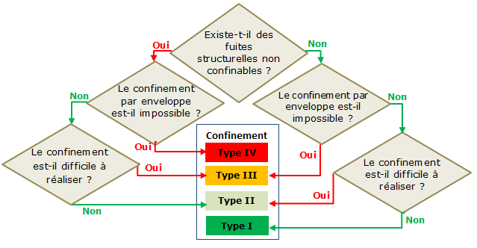
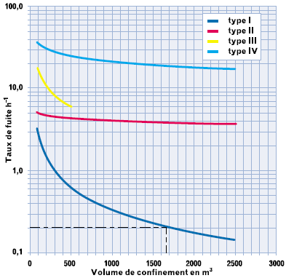
 | Etape n° 12 : Indiquer à partir du PDRE, le taux de fuite du confinement (Tf) pour le calcul automatique du débit des entrées d'air non maitrisées (Denm)
 | Existe-t-il des fuites structurelles non contrôlées ? |  |  | FALSE | TRUE
 | Le confinement par enveloppe est-il impossible ? |  |  | FALSE | TRUE
 | Le confinement est-il difficile à réaliser ? |  |  | FALSE | TRUE
 | Type I
 | Pour vérifier éventuellement le coefficient K,se reporter à l'abaque tiré du guide INRS 2137-181-01
 | Taux de fuites (Tf) indiqué : | 0.6 | h-1
 | Débit des entrées d'air non maitrisées (Denm) Denm = taux de fuite * Volume | 300 | m3/h

^{Dep}
 | Etape n° 13 : Calcul automatique du débit d'air à extraire en permanence (Dep)

 | Débit d'air à extraire en permanence (Dep) | 4380 | m3/h |  | Dep = Débit des entrées d'air maitrisées (DtEm) + Débit des entrées d'air non maitrisées (Denm)
 | Attention, si le débit à extraire en permanence (Dep) est anormalement supérieur ou inférieur au débit des extracteurs indiqué dans le bilan aéraulique, l'entreprise devra justifier l'écart (cf. Etape n°14 a).

 | Etape n° 14 : Indiquer le nombre et les types d'extracteurs indiqués dans le PDRE pour vérifier que l'extration est suffisante pour le volume d'air à extraire

 | a)- Dimensionnement de l'extraction (indiqué le bilan)

 | Taux d'encrassement des filtres des extracteurs (Ecf) | 0.20 | Prévoir encrassement des filtres avec une diminution du volume d'extraction (en général : environ 0,15 voire 0,3)
^{Dext}
 |  | Débit avec filtres neufs en m3/h | nombre | Débit avec filtres encrassés en m3/h
 | Type et nombre d'extracteurs (indiqués dans le bilan aéraulique) Nb : ne pas y ajouter l'extracteur de secours dans le calcul | 500 | 0 | - | Privilégier les extracteurs à débit fixe aux extracteurs à débits variables. Il est toujours préférable de régler la dépression via les entrées d'air. Le rejet de l'air extrait doit se faire vers l'extérieur (Arr. 08/04/13 -4f). En cas d'une réelle impossibilité technique, l'extracteur devra être équipé d'un double étage THE. | 0
 |  | 2,000 | 3 | 4,800 |  | 2000
 |  | 2,500 | 0 | - |  | 0
 |  | 5,000 | 0 | - |  | 0
 |  |  |  | - |  | 0
 |  |  |  | - |  | 0
 | Total des débits d'extraction (avec filtres neufs) : | 6,000

 | Débit des extracteurs avec filtres encrassés (Dext) | 4,800 | m3/h |  | Dext = Total des débits (avec filtres neufs) * (1 - Ecf)
 | Différence entre le débit à extraire (Dep) et le débit global des extracteurs avec filtres encrassés (Dext) | 420 | m3/h | Le débit à extraire (Dep) de 4380 m3/h doit être légèrement inférieur au débit global des extracteurs avec filtres encrassés (Dext) de 4800 m3/h
 | Le confinement prévu (avis d'expert) résiste à un débit global des extracteurs avec filtres encrassés (Dext) supérieur au débit à extraire (Dep) de : 5 % Attention : Si le pourcentage indiqué est trop important, le confinement risque de s'endommager voire de se déchirer
 | Sachant que le débit global des extracteurs avec filtres encrassés (Dext) est 10 % supérieur au débit à extraire (Dep), le considérez-vous conforme :

 |  | 2500
 | Pour un (ou des) extracteur(s) avec un débit de | 2500 m3/h et un taux d'encrassement de 0,2. Vous devriez avoir 3 extracteur(s) d'indiqué(s) dans le bilan

x

 | b) Dimensionnement des extracteurs de secours | m3/h | nombre
 | Type et nombre d'extracteurs de secours | 2,500 | 1 | Prévoir a minima un extracteur de secours, la puissance doit être a minima égale à 2000 m3/h
 | Débit supplémentaire à introduire par des entrées d'air de réglage (ou de régulation) | 4,200 | m3/h | Intégre dans le calcul le débit obtenu avec le(s) extracteur(s) avec filtres neufs et le(s) extracteur(s) de secours

 | c)- Besoin en entrée(s) d'air additionnelles de réglages | m3/h | nombre
 | Débit unitaire de l'entrée d'air additionnelle de réglage (ou de régulation) | 2,500 | 2 | Si pas de valeur indiquée dans le bilan aéraulique, prendre soit : - le Débit d'air neuf (danfarrond ou Q) calculé à l'étape 9 et égale à 900 m3/h - 2 500 m3/h qui correspond à des débits souvent trouvés pour des vannes de réglages standards

 | Le nombre d'entrées d'air additionnelle semble suffisant
 | Vérifier si indiqué dans le bilan aéraulique et sur le chantier, sinon l'imposer à l'entreprise.

 | Etape n° 15 : Validation du bilan aéraulique
 | Objectif souhaité | Objectif a priori atteint |  | Observations
 |  | (à vérifier impérativement sur le terrain)
 | Taux de renouvellement d'air neuf semble suffisant (Y) | oui |  | Y est conforme à l'art. 4 de l'arrêté du 08 avril 2013
 | Présence d'un sas de décontamination personnel | oui
 | Présence d'un sas de décontamination pour les déchets et/ou le matériel | oui
 | Le débit d'air des extracteurs est a priori correct (Dext) | oui |  | Le débit d'extraction prévu semble a priori correct (en prenant en compte les entrées d'air additionnelles)
 | Présence d'extracteur(s) de secours prévue | oui
 | Le nombre d'entrée(s) d'air additionnelle(s) est suffisant | oui

 | Commentaires :

Comparer le total des débits à extraire et extraits, ils doivent être relativement proches l'un de l'autre.
 | Débit minimal des sas de décontamination opérateurs (Ds) | Débit minimal des sas de décontamination matériels (DsD) | Débit des entrées d'air de compensation (Dec) | Débit des entrées d'air de compensation additionnelles (Dea) | Débit des entrées d'air non maitrisées (Denm) | Débit des entrées d'air additionnelles de réglages (ou de régulation) | Débit d'extraction avec filtres encrassés (Dext) | Débit d'extraction complémentaire avec filtres neufs | Débit des extracteurs de secours | #REF!
Débits à extraire | 240 | 240 | 3600 | 0 | 300 | 5000 |  |  |  | 1
Débits extraits |  |  |  |  | 0 |  | 4,800 | 1,200 | 2,500
La somme des 5 débits est à comparer au débit d'extraction avec filtres encrassés (Dext)
Le débit des entrées d'air additionnelles doit être a minima égal à la somme
des 2 débits d'extraction.
 | (**) : non indiqué dans le bilan aéraulique |  |  |  | VF00 du 04 février 2016

